상품제안서
무표 70수동 솔리드슬라이드 장우산 | 상품코드: S07597

 |  |  |  |  |  |  | 02-713-8555 | www.synergygift.co.kr
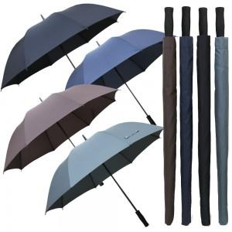

【상세/제작정보】 | <p>​</p>

【인쇄/포장옵션】 | 실크, 원단인쇄 / 포장불가능

【공급단가】 | 수량 | 50~ | 100~ | 500~ | 1,000~ | 3,000~
*VAT별도 | 블랙 | 8,800원 | 8,000원 | 7,500원 | 7,350원 | 7,250원
 | 네이비 | 8,800원 | 8,000원 | 7,500원 | 7,350원 | 7,250원
 | 브라운 | 8,800원 | 8,000원 | 7,500원 | 7,350원 | 7,250원
 | 그레이(단종) | 8,800원 | 8,000원 | 7,500원 | 7,350원 | 7,250원

【상품 URL】 | https://www.synergygift.co.kr:443/src/goods_detail.php?gdno=2818

